Guía de uso


Guía de uso
En esta hoja encontrarás las instrucciones que te ayudará a usar e ingresar los datos necesarios para crear tus productos de forma exitosa.

Las separamos en diferentes secciones: "Guía de uso", que es la pestaña actual, donde hay una visión general sobre el uso de este archivo. "Guía carga de imágenes", donde puedes encontrar información relacionada con la carga de imágenes (requisitos y recomendaciones). "Valores válidos", contiene los listados con las diferentes opciones que puedes utilizar para un atributo o campo, y que podrás elegir directamente desde las plantillas que rellenes. "Plantilla de carga", son las hojas que encontrarás nombradas con las categorías que escogiste y contienen todos los campos necesarios para que crees tus productos. Incluye algunos datos de ejemplo en la fila 4 que deberías sobrescribir o eliminar. Ten en cuenta que las pestañas de color gris son informativas y solo debes completar datos en las pestañas de color verde.

Plantilla de carga por categoría
Para crear tus nuevos productos debes ingresar los datos en las tablas de las pestañas identificadas con el nombre de la categoría que corresponda. Por favor, no modifiques ni elimines las tres primeras filas de estas tablas, ya que su información te puede ser útil al momento de completar cada campo requerido. Encontrarás algunos campos que deben ser completados con datos específicos incluidos en listas de valores que se despliegan en determinadas columnas dentro de la plantilla. Debes seleccionar desde las opciones de esas listas para asegurar la comparabilidad entre productos.
 | Si necesitas un valor que no está en la lista, puedes solicitarlo al equipo de soporte:

 |  | Crear nuevo caso

Creación de variaciones
En Falabella Seller Center podrás crear productos con diferentes variaciones, como tallas, colores, combinación talla/color, entre otros. Esto depende del tipo de producto que estés creando, que se determina según las categorías que seleccionaste. De esta manera podrás tener tu producto con sus variantes en una sola publicación. | Para conocer más sobre el proceso de Creación de variaciones te recomendamos este video con el paso a paso:

 |  | Revisar video

Cargar plantilla
Después de que agregues todos los datos de tus nuevos productos a la hoja correspondiente, elige un nombre para tu archivo, puedes mantener el actual o escribir uno nuevo. Guarda el documento en uno de los formatos permitidos: 1. CSV (formato de texto) 2. XLSX (excel)
 | Para conocer más sobre el proceso de carga, te recomendamos revisar el video con el paso a paso:

 |  | Revisar video

Guía carga de imágenes
Vista general |  | Puedes encontrar más información sobre imágenes en el Manual de fotos:
A continuación te explicamos cómo debe ser la oferta visual de tus productos para que asegures la preferencia de nuestros clientes y logres generar mayores ventas. Solo debes cumplir los siguientes requisitos:
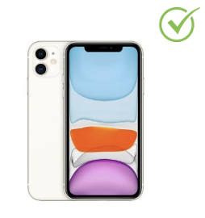 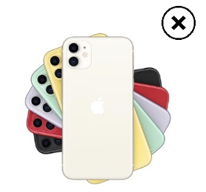

 |  | Ir al manual

Formatos permitidos
Para subir imágenes al sitio de falabella.com se utilizan archivos en formato JPG y PNG. Te recomendamos preferir archivos JPG, ya que admiten una amplia gama de colores y genera archivos livianos. | 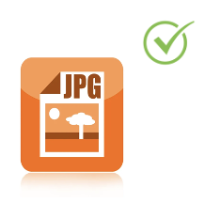 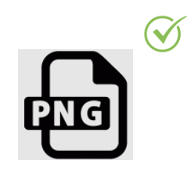

Tamaño óptimo
El tamaño óptimo para las fotos de falabella.com es de 1500 x 1500 pixeles. Este tamaño permite apreciar todos los detalles del producto al momento de hacer zoom. | 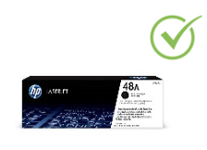 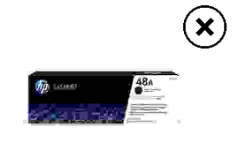

Fondo blanco
Te recomendamos siempre preferir una imagen principal con un fondo blanco, que permita darle protagonismo al producto. Otro tipo de fondo provocará que la foto pueda confundir al cliente respecto de las características del producto. Ten en cuenta, además, que nuestro equipo de falabella.com podría rechazar la foto. | 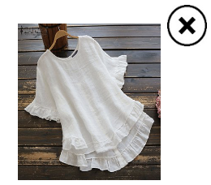 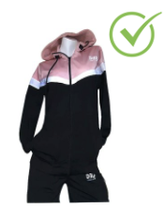

Producto centrado
Considera que las fotos de tus productos siempre deben estar centradas, ya que el cliente puede concentrar toda su atención en el objeto mismo y no en los espacios vacíos. | 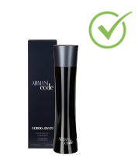 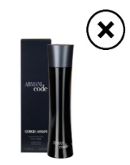

Sin marca de agua
Ninguna de tus fotos puede tener marca de agua, independiente si es la imagen principal o una adicional. En caso de que tus fotos no cumplan con este requisito, tu producto será rechazado por nuestro equipo de falabella.com. | 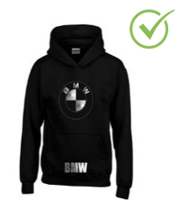 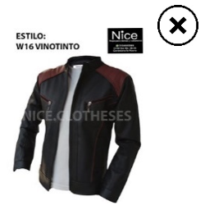

Número de imágenes permitidas
La plataforma Falabella Seller Center admite un máximo de 8 imágenes por cada producto y/o variante. En categorías como Calzado o también Ropa te recomendamos dejar la tabla de tallas como última foto. | 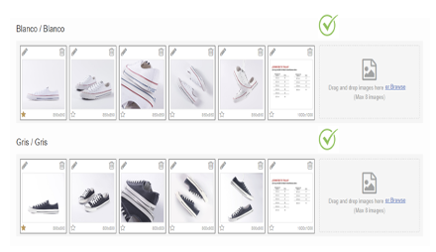

Imágenes con medidas
En la categoría de Muebles y organización debes cargar al menos una imagen en donde se vean las medidas del producto. Con esto aumentas la probabilidad de que el cliente tenga una buena experiencia de compra y evitas las devoluciones. | 